Worksheet
 |  |  |  |  | 8 (812) 565 05 34 |  |  | sales@miniworks.ru
 |  |  |  |  | Нижний Новгород |  |  | отдел продаж
 |  |  | Адрес |  |  |  |  | Режим работы
 |  |  | Нижний Новгород |  |  |  |  | Пн – Пт: с 8:00 до 18:00
TPD8
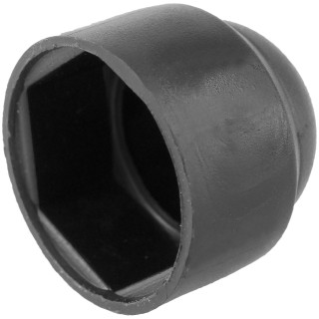 |  | 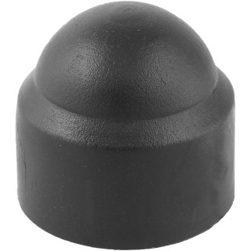 |  | 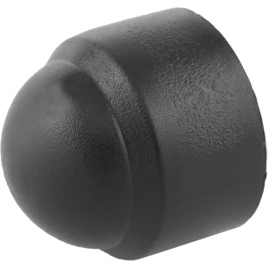 |  | 
Артикул |  | Цвет |  | от 10000 | от 5000 | от 1000 | от 500 | от 100 | розница | Наличие на 03.08.2026
TPD8 |  | черный |  | 2.70р. | 3.00р. | 3.20р. | 3.80р. | 4.40р. | 6.00р. | 21101
TPD8-RAL9003 |  | белый |  | 3.24р. | 3.60р. | 3.84р. | 4.56р. | 5.28р. | 7.20р. | 24224
TPD8-RAL7042 |  | серый |  | 3.24р. | 3.60р. | 3.84р. | 4.56р. | 5.28р. | 7.20р. | 52049
TPD8-RAL3000 |  | красный |  | 3.24р. | 3.60р. | 3.84р. | 4.56р. | 5.28р. | 7.20р. | 27223
TPD8-RAL1016 |  | желтый |  | 3.24р. | 3.60р. | 3.84р. | 4.56р. | 5.28р. | 7.20р. | 19295
TPD8-RAL6005 |  | зеленый |  | 3.24р. | 3.60р. | 3.84р. | 4.56р. | 5.28р. | 7.20р. | 16246
TPD8-RAL5005 |  | синий |  | 3.24р. | 3.60р. | 3.84р. | 4.56р. | 5.28р. | 7.20р. | 27176
TPD8-RAL8017 |  | коричневый |  | 3.24р. | 3.60р. | 3.84р. | 4.56р. | 5.28р. | 7.20р. | 25947
 | Все цены указаны в рублях и включают в себя НДС. Все цены указаны при условии 100% предоплаты и действительны в течение 5 дней. Все цены указаны при условии самовывоза продукции со склада в г. Нижний Новгород (для иногородних клиентов доставка до склада ТК в г. Нижний Новгород бесплатна). Все цены указаны за стандартный цвет для каждого вида изделия (изменение цвета на любой из предлагаемой палитры +20% к стоимости, изменение цвета на любой по системе RAL +50% к стоимости). О возможных сроках поставки заказного товара, необходимо уточнять заранее

